設定内容
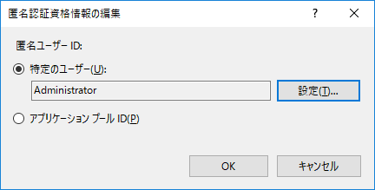
■共有フォルダ_接続設定
 | 〇共有フォルダ設置サーバ
 |  | ⇒共有フォルダに「Everyone権限を設定」
 |  |  | ①共有フォルダのプロパティを開き、「共有」をクリック
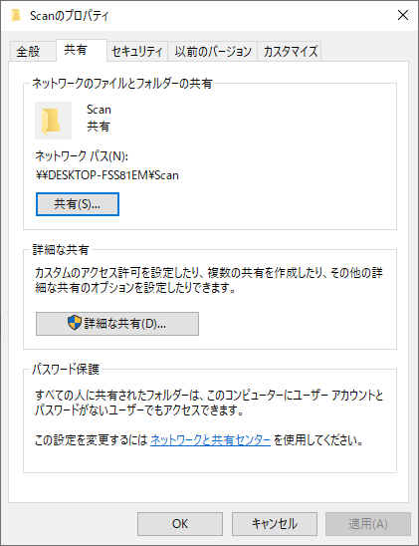

 |  |  | ②「Everyone」を追加し、アクセス許可レベルを「読み取り/書き込み」に設定し、「共有」をクリック
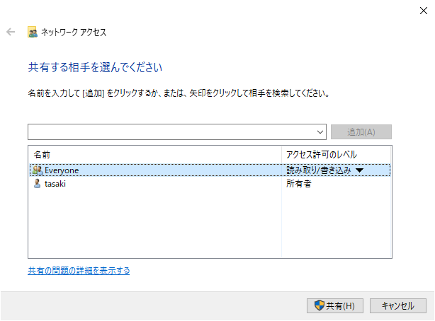

 |  |  | ③セキュリティタブにて、「Everyone」を選択し、権限が設定されていることを確認
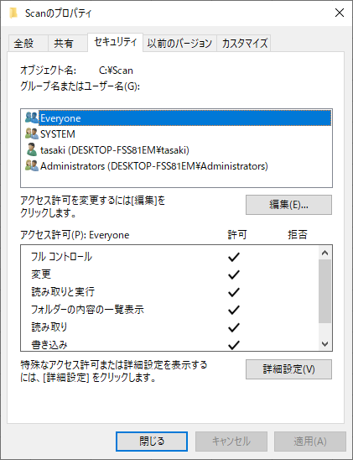

 |  | ⇒「匿名でアクセスできる共有」を設定する。
 |  |  | ①ローカルセキュリティポリシーを開く
 |  |  |  | Windows + Rにて「ファイル名を指定して実行」を開き、「secpol.msc」を入力し、「OK」をクリック
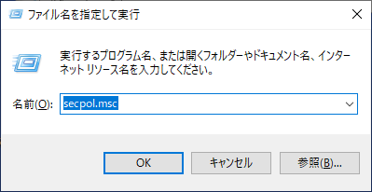

 |  |  | ②「ローカルポリシー - セキュリティオプション」を選択し、ネットワークアクセス：匿名でアクセスできる共有のプロパティを開く
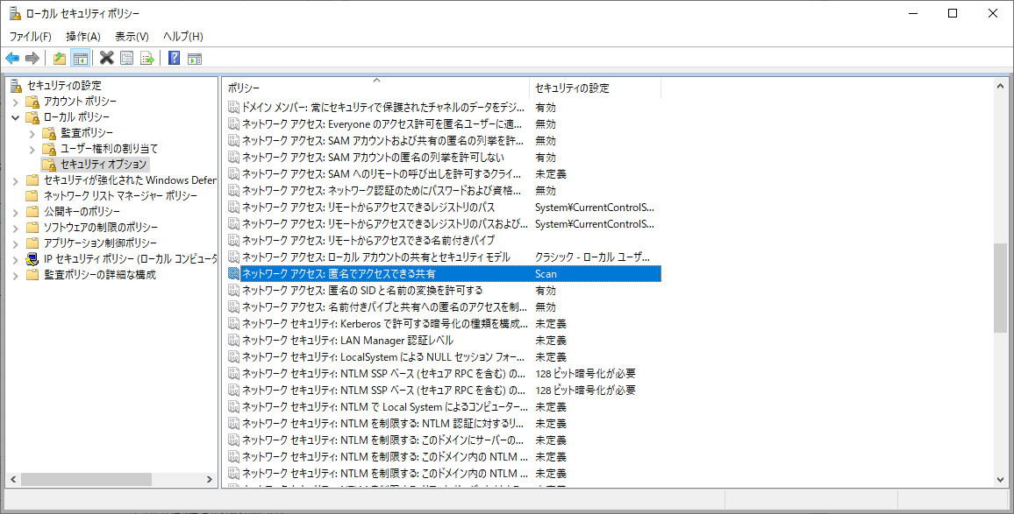

 |  |  | ③共有名を設定し、「OK」をクリック
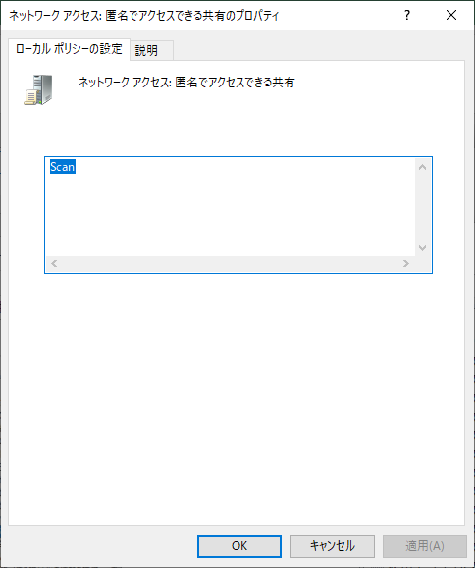

 |  |  | ④ネットワークアクセス：Everyoneのアクセス許可を匿名ユーザに適用するのプロパティを開く
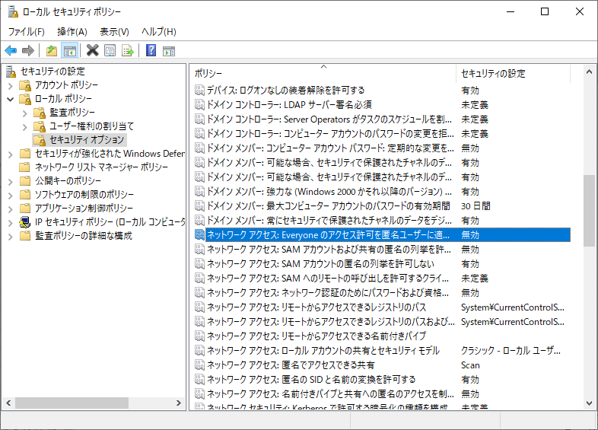

 |  |  | ⑤有効を選択し、「OK」をクリック
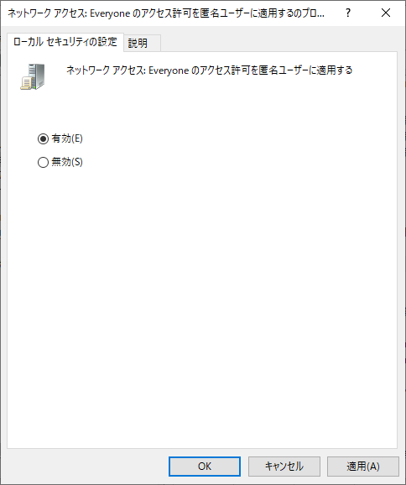

 |  | ⇒ | パスワード保護共有設定を変更する。
 |  |  | ①「ネットワークと共有センター」を開き、「共有の詳細設定の変更」をクリック
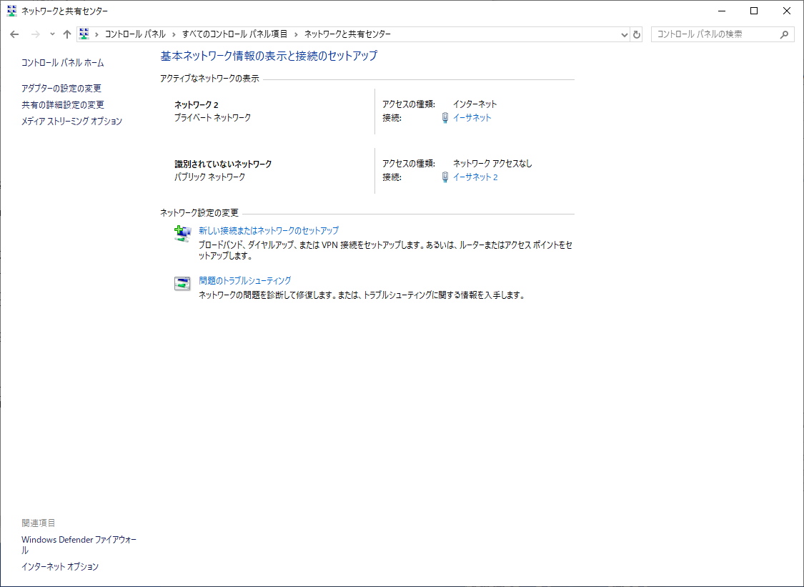

 |  |  | ②「パスワード保護共有を無効にする」を選択し、「変更の保存」をクリック
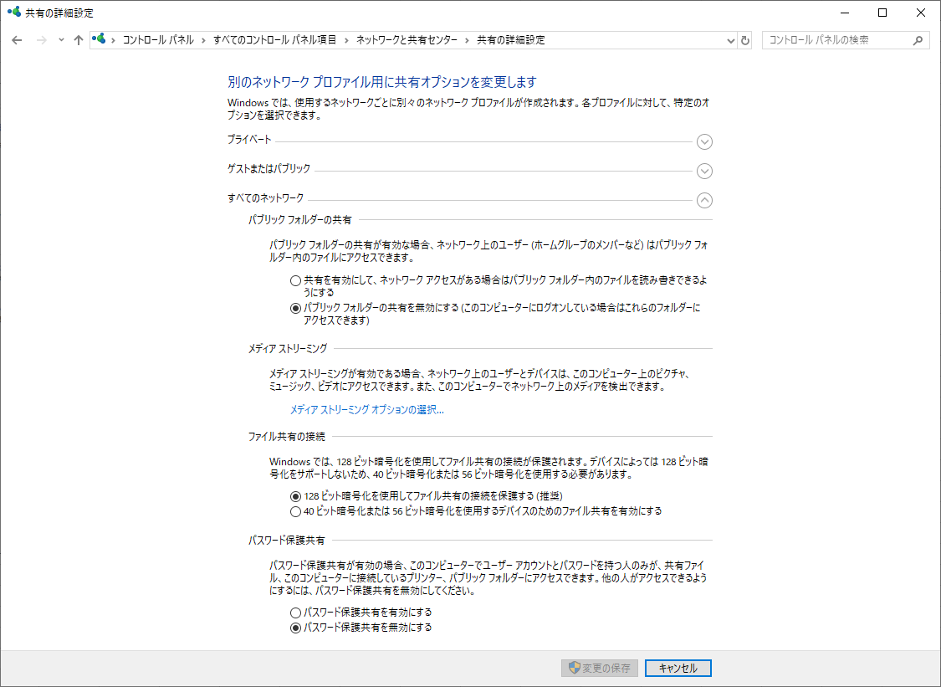

 | 〇Webサーバ設置サーバ
 |  | ⇒認証ユーザの設定を行う。
 |  |  | ①IISを開き、サーバを選択する。
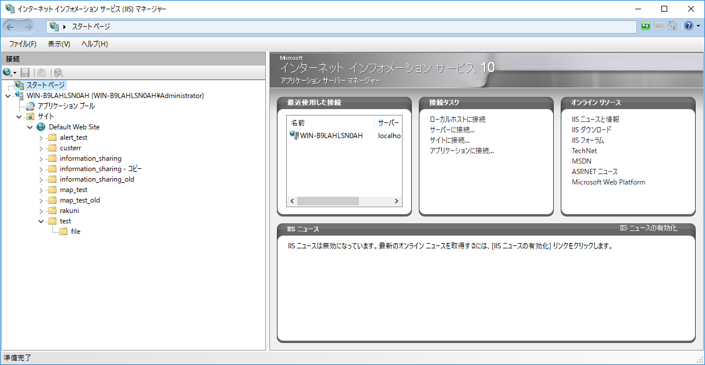

 |  |  | ②認証を開く
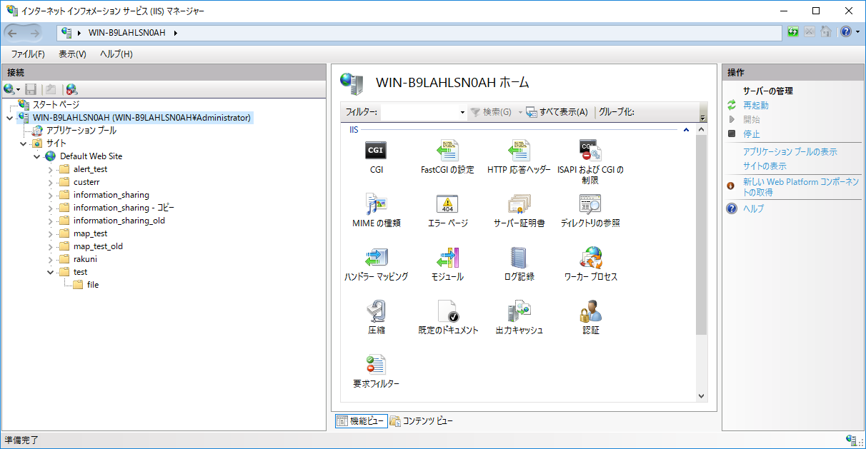

 |  |  | ③匿名認証にて編集を選択
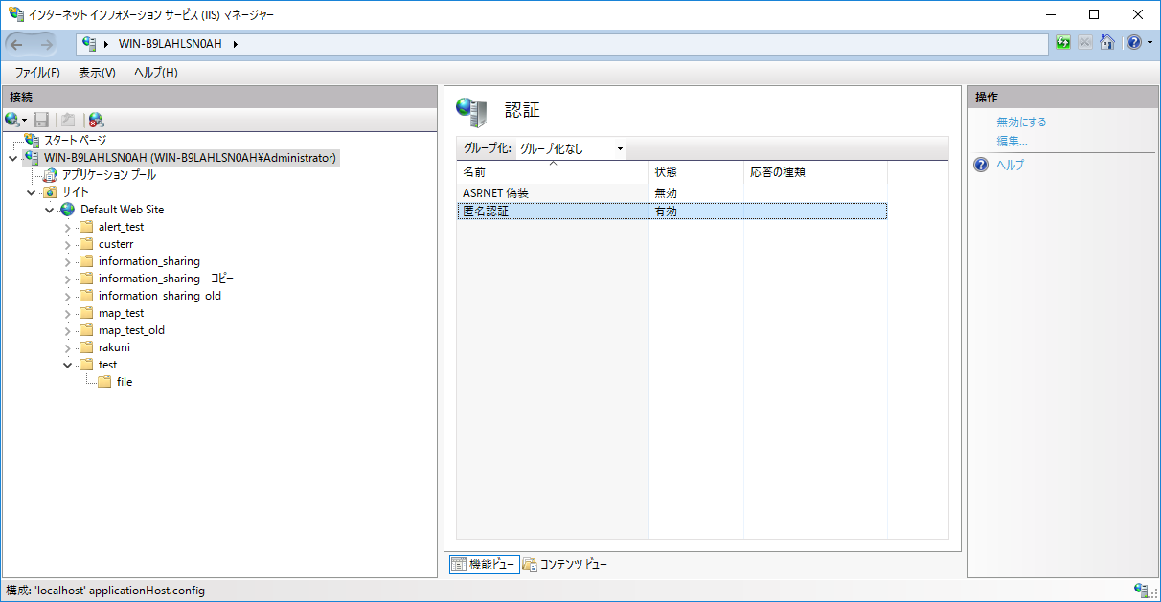

 |  |  | ④特定のユーザにて、Webサーバの管理者権限をもつユーザを設定し、「OK」をクリック

